talentSkill
Tid | Type | Des | PassiveSkill | Object | Lv | LvParam | IfDivide
int | enum 无:TALENT_NO:0 血量数值:TALENT_HP_VALUE:1 伤害数值:TALENT_DEMAGE_VALUE 物理强度数值:TALENT_PS_VALUE 魔法强度数值:TALENT_MS_VALUE 物理防御数值:TALENT_PD_VALUE 魔法防御数值:TALENT_MD_VALUE 暴击率数值:TALENT_CRIT_VALUE 副本步数数值:TALENT_STEP_VALUE 保留数量数值:TALENT_KEEP_VALUE 增加被动技能:TALENT_PASSIVESKILL 血量千分比:TALENT_HP_PERCENT 伤害千分比:TALENT_DEMAGE_PERCENT 物理强度千分比:TALENT_PS_PERCENT 魔法强度千分比:TALENT_MS_PERCENT 物理防御千分比:TALENT_PD_PERCENT 魔法防御千分比:TALENT_MD_PERCENT 物理强度物理防御数值:TALENT_PS_PD_VALUE 魔法强度魔法防御数值:TALENT_MS_MD_VALUE 增加物理强度魔法强度数值:TALENT_PS_MS_VALUE 增加物理强度魔法强度千分比:TALENT_PS_MS_PERCENT 增加物理防御魔法防御数值:TALENT_PD_MD_VALUE 增加物理防御魔法防御千分比:TALENT_PD_MD_PERCENT 增加所有属性千分比:TALENT_ALL_PERCENT 增加攻速千分比:TALENT_ATK_SPEED_PERCENT 增加家族等级:TALENT_MOSTR_LV 英雄血量千分比转换:TALENT_HP_TRANSFORM 英雄伤害千分比转换:TALENT_DEMAGE_TRANSFORM 英雄物理强度千分比转换:TALENT_PS_TRANSFORM 英雄魔法强度千分比转换:TALENT_MS_TRANSFORM 英雄物理防御千分比转换:TALENT_PD_TRANSFORM 英雄魔法防御千分比转换:TALENT_MD_TRANSFORM 领导力数值:TALENT_LDS_VALUE | $text_zh | int | [int] | [int] | [int] | bool | 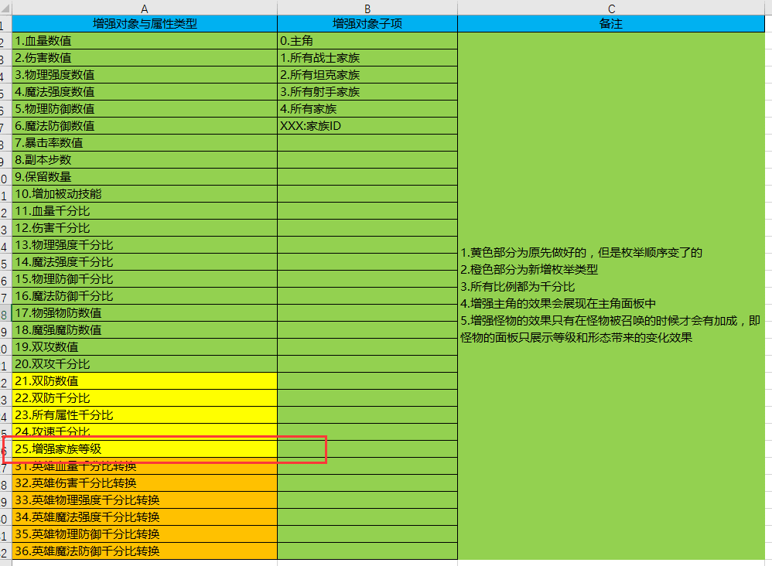
天赋技能 ID | 增强类型 | 技能描述（当前等级和下一等级） | 被动技能ID | 增强对象 | 等级 | 等级2 | 是否除以10
1 | 血量数值 | 英雄血量增加{0}点 | 0 | 0 | 100,200,400,800,1600 | 0 | FALSE
2 | 伤害数值 | 增加{0}点 | 0 | 0 | 10,20,30,40,50 | 0 | FALSE
3 | 物理强度数值 | 英雄物理强度增加{0}点 | 0 | 0 | 10,20,40,60,100 | 0 | FALSE
4 | 魔法强度数值 | 英雄魔法强度增加{0}点 | 0 | 0 | 10,20,40,60,100 | 0 | FALSE
5 | 物理防御数值 | 英雄物理防御增加{0}点 | 0 | 0 | 10,20,40,60,100 | 0 | FALSE
6 | 魔法防御数值 | 英雄魔法防御增加{0}点 | 0 | 0 | 10,20,40,60,100 | 0 | FALSE
7 | 血量数值 | 增加{0}点 | 0 | 0 | 200,400,600,800,1000 | 0 | FALSE
8 | 物理强度数值 | 增加{0}点 | 0 | 0 | 40,60,80,100,120 | 0 | FALSE
9 | 物理防御数值 | 增加{0}点 | 0 | 0 | 40,80,120,160,200 | 0 | FALSE
10 | 伤害数值 | 增加{0}点 | 0 | 0 | 20,40,60,80,100 | 0 | FALSE
11 | 魔法强度数值 | 增加{0}点 | 0 | 0 | 20,40,60,80,100 | 0 | FALSE
12 | 魔法防御数值 | 增加{0}点 | 0 | 0 | 200,400,600,800,1000 | 0 | FALSE
13 | 暴击率数值 | 增加{0}% | 0 | 0 | 10,20,30,40,50 | 0 | FALSE
14 | 副本步数数值 | 增加{0}步 | 0 | 0 | 1,2,3,4,5 | 0 | FALSE
15 | 保留数量数值 | 战斗保留家族数量增加{0} | 0 | 0 | 1,2,3,4,5 | 0 | FALSE
16 | 增加被动技能 | 获得近战反弹 | 1003 | 0 | 1,3,5,7,9 | 0 | FALSE
17 | 增加被动技能 | 英雄物理防御增加{0}点，魔法防御增加{0}点 | 1063 | 0 | 1,2,3,4,5 | 0 | FALSE
18 | 增加被动技能 | 浴血描述 | 1029 | 0 | 1,2,3,4,5 | 0 | FALSE
19 | 增加被动技能 | 灵能萃取描述 | 1030 | 0 | 1,2,3,4,5 | 0 | FALSE
20 | 增加被动技能 | 死战到底描述 | 1031 | 0 | 1,2,3,4,5 | 0 | FALSE
21 | 增加被动技能 | 奥术洪流描述 | 1084 | 0 | 1,2,3,4,5 | 0 | FALSE
22 | 增加物理防御魔法防御数值 | 英雄物理防御增加{0}点，魔法防御增加{0}点 | 0 | 0 | 20,40,80,160,300 | 20,40,80,160,300 | FALSE
23 | 增加物理防御魔法防御千分比 | 磐石之甲描述 | 0 | 0 | 200,300,400,500,600 | 200,300,400,500,600 | TRUE
24 | 增加被动技能 | 战场杀戮描述 | 1076 | 0 | 1,2,3,4,5 |  | FALSE
25 | 增加被动技能 | 荆棘护盾描述 | 1077 | 0 | 1,2,3,4,5 |  | FALSE
26 | 增加物理防御魔法防御千分比 | 英灵之风描述 | 0 | 2 | 100,150,200,250,400 | 100,150,200,250,400 | TRUE
27 | 暴击率数值 | 精准射击描述 | 0 | 0 | 200,300,400,500,600 |  | TRUE
28 | 增加被动技能 | 破甲描述 | 1078 | 0 | 1,2,3,4,5 |  | FALSE
29 | 增加攻速千分比 | 风驰电掣描述 | 0 | 0 | 50,100,150,200,250 |  | TRUE
30 | 暴击率数值 | 弱点看破描述 | 0 | 1 | 100,150,200,250,300 |  | TRUE
31 | 血量千分比 | 神佑描述 | 0 | 0 | 200,300,400,500,600 |  | TRUE
32 | 增加被动技能 | 圣焰溅射描述 | 1080 | 0 | 1,2,3,4,5 |  | FALSE
33 | 增加被动技能 | 圣光治愈描述 | 1081 | 0 | 1,2,3,4,5 |  | FALSE
34 | 血量千分比 | 神圣加持描述 | 0 | 4 | 100,150,200,250,400 |  | TRUE
35 | 增加物理强度魔法强度千分比 | 奥术宝珠描述 | 0 | 0 | 200,300,400,500,600 | 200,300,400,500,600 | TRUE
36 | 增加被动技能 | 法术侵蚀描述 | 1082 | 0 | 1,2,3,4,5 |  | FALSE
37 | 增加被动技能 | 生命汲取描述 | 1083 | 0 | 1,2,3,4,5 |  | FALSE
38 | 增加物理强度魔法强度千分比 | 奥能注入描述 | 0 | 3 | 100,150,200,250,400 | 100,150,200,250,400 | TRUE
39 | 领导力数值 | 主角领导力增加{0} | 0 | 0 | 1,3,6,10,15 | 0 | FALSE
40 | 领导力数值 | 主角领导力增加{0} | 0 | 0 | 2,6,14,30,62 | 0 | FALSE
41 | 物理强度物理防御数值 | 英雄物理强度增加{0}点, 物理防御增加{0}点 | 0 | 0 | 10,20,40,60,100 | 10,20,40,60,100 | FALSE
42 | 魔法强度魔法防御数值 | 英雄魔法强度增加{0}点，魔法防御增加{0}点 | 0 | 0 | 10,20,40,60,100 | 10,20,40,60,100 | FALSE

